销量
产品量价规划
一、销量、售价
 |  | 预计销价年降 | 3年 | 2.00% |  |  |  |  |  | SHT0014764

新开发产品 | 产品名称 | 左座椅总成（工程车） | 左座椅总成（公路车） | 左座椅总成（豪华版） | 右座椅总成 | 左座椅总成（工程车） | 左座椅总成（公路车） | 左座椅总成（豪华版） | 右座椅总成 | 左座椅盒总成 | 合计
 | 产品图号 | EZ16B251000001 | EZ16B251000002 | EZ16B251000003 | EZ16B251000004 | EZ164251000001 | EZ164251000002 | EZ164251000003 | EZ164251000004 | EZ164251000005 |  | 100
 | 配置 | 气囊减震、前后调节、气动高调、靠背角度、调节三点式安全带 | 气囊减震、前后调节、气动高调、靠背角度、调节三点式安全带、右侧单扶手腰部支撑、一键充放阻尼可调、座椅通风 | 气囊减震、前后调节、气动高调、靠背角度、调节三点式安全带、右侧单扶手腰部支撑、一键充放阻尼可调、 | 翻转坐垫（气撑杆 | 气囊减震、前后调节、气动高调、靠背角度、调节三点式安全带 | 气囊减震、前后调节、气动高调、靠背角度、调节三点式安全带、右侧单扶手腰部支撑、一键充放阻尼可调、座椅通风 | 气囊减震、前后调节、气动高调、靠背角度、调节三点式安全带、右侧单扶手腰部支撑、一键充放阻尼可调、 | 翻转坐垫（气撑杆 | 金属底座，黑色 |  | 98 | 0.98
 | 销售价格 （元，未税） | 1170 | 1372 | 1730 | 500 | 1170 | 1372 | 1730 | 500 | 46 |  | 96.04 | 0.9604
销量（件） | 2022年 | 1428 | 340 | 272 | 2040 | 918 | 272 | 170 | 1360 | 1360 | 8,160 | 94.1192 | 0.941192
 | 2023年 | 6500 | 2000 | 1500 | 10000 | 4500 | 2000 | 1500 | 8000 | 8000 | 44,000 | 92.236816 | 0.92236816
 | 2024年 | 6500 | 2000 | 1500 | 10000 | 4500 | 2000 | 1500 | 8000 | 8000 | 44,000
 |  |  |  |  |  |  |  |  |  |  | -
 |  |  |  |  |  |  |  |  |  |  | -
 |  |  |  |  |  |  |  |  |  |  | -
合计 |  | 14,428 | 4,340 | 3,272 | 22,040 | 9,918 | 4,272 | 3,170 | 17,360 | 17,360 | 96,160

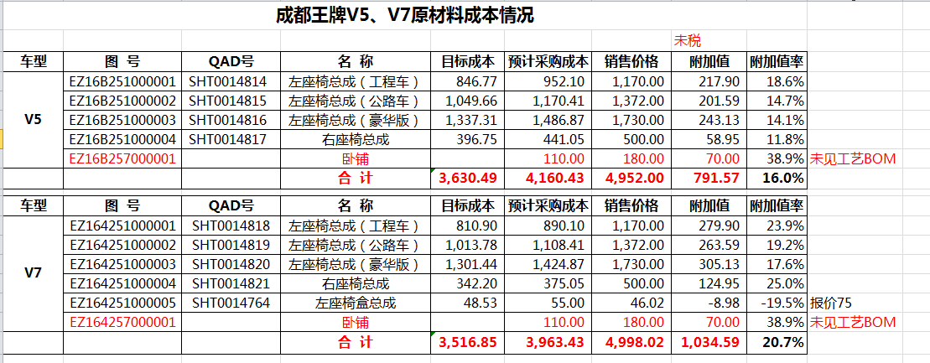

材料成本
材料成本
预估原材料成本（单位：元，未税） |  |  |  | 供应商年降： 3 年2%
序号 | 模块 | 项目名称 | 成都王牌 |  | 项目编号 | ZY2238 |  |  |  |  |  | 备注
 |  | 产品名称 | 左座椅总成（工程车） | 左座椅总成（公路车） | 左座椅总成（豪华版） | 右座椅总成 | 左座椅总成（工程车） | 左座椅总成（公路车） | 左座椅总成（豪华版） | 右座椅总成 | 左座椅盒总成
 |  | 产品图号 | EZ16B251000001 | EZ16B251000002 | EZ16B251000003 | EZ16B251000004 | EZ164251000001 | EZ164251000002 | EZ164251000003 | EZ164251000004 | EZ164251000005
1 |  |  | 822.86 | 1,150.81 | 1,456.52 | 451.03 | 790.55 | 1,117.83 | 1,422.90 | 446.62 | 47.64 | 经与Bom确认，EZ164251000005即为SHT0014764，V7正驾底座，销售赵伟确认从主驾剥离销售。
2
3
4
5
6
7
8
9
10
11
12
13
14
15
16
17
18
19
20
21
22
23
24
25
26
27
汇总 |  |  | 822.86 | 1,150.81 | 1,456.52 | 451.03 | 790.55 | 1,117.83
 |  | 正司机 | 908.72 | 850.00 | 58.72
 |  | 副司机 | 449.57 | 393.00 | 56.57
 |  | 合计 | 1,358.30 | 1,243.00 | 115.30

 |  |  | 材料成本年降汇总表2%
 |  |  | 产品名称 | 材料成本
 |  |  |  | 2022年 | 2023年 | 2024年 | 2025年 | 2026年
 |  |  | 左座椅总成（工程车） | 952.10 | 933.06 | 914.40 | 896.11 | 878.19
 |  |  | 左座椅总成（公路车） | 1,170.41 | 1147.00 | 1124.06 | 1067.86 | 1014.47
 |  |  | 左座椅总成（豪华版） | 1,486.87 | 1457.13 | 1427.99 | 1356.59 | 1288.76
 |  |  | 右座椅总成 | 441.05 | 432.23 | 423.58 | 402.41 | 382.28
 |  |  | 左座椅总成（工程车） | 945.10 | 926.20 | 907.67 | 862.29 | 819.18
 |  |  | 左座椅总成（公路车） | 1,163.41 | 1140.14 | 1117.34 | 1061.47 | 1008.40
 |  |  | 左座椅总成（豪华版） | 1,479.87 | 1450.27 | 1421.27
 |  |  | 右座椅总成 | 473.05 | 463.59 | 454.32
 |  |  | 左座椅盒总成 | 55.00 | 53.90 | 52.82

